상품제안서
인덱스 체크 메모잇(주문제작형) | 상품코드: F19535

 |  |  |  |  |  |  | 02-412-0044 | www.easy1.co.kr
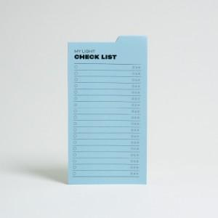

【상세/제작정보】 | 좌측에 풀이 발려져 있는 점착 메모지

【인쇄/포장옵션】 | 먹1도 / OPP(비닐)

【공급단가】 | 수량 | 500~ | 1,000~ | 3,000~ | 5,000~ | 10,000~
*VAT별도 | 20매 | 710원 | 700원 | 680원 | 660원 | 630원
 | 30매 | 840원 | 830원 | 810원 | 780원 | 740원
 | 50매 | 1,010원 | 990원 | 970원 | 930원 | 890원

【상품 URL】 | http://www.easy1.co.kr/src/goods_detail.php?gdno=19535

